Formular

Rechnungsadresse:
Teach First Community e. V. |  |  | Postadresse für Originalbelege & Formular:
c/o Dennis Kumfert |  |  | Dennis Kumfert (TFC)
Birkenwaldstr. 30 |  |  | Birkenwaldstr. 30
70191 Stuttgart |  |  | 70191 Stuttgart

Auslagenabrechung - Kostenerstattung

Mich kann man löschen 😎
Klicke unten auf den Reiter "Ausfüllhilfe", um ein Beispiel insbesondere für das Aufkleben der Belege zu sehen
👇👇👇👇
Anlass: |  | Bitte auswählen: | Bitte Titel hier eintragen

Vorname Name |  |  |  | Bank

Straße Nummer |  |  |  | IBAN

PLZ Ort |  |  |  | BIC

Telefonnummer

Email

Hiermit versichere ich, dass ich die abgerechneten Ausgaben nur im Zusammenhang mit dem oben genannten Projekt verwendet habe.

Ort, Datum |  |  |  | Unterschrift

1. Originalbelege bitte chronologisch nach dem Rechnungs-/Kaufdatum sortieren
2. Originalbelege bitte auf ein separates weißes Blatt kleben, nummieren und diesem Formular beifügen

Belegnr. | Datum | Art der Anreise | Grund | Anreise ab | Reiseziel | Distanz | Betrag
(fortlfd.) |  | (Bahn, Flug, PKW usw.) |  | (Ortsname) | (Ortsname) | (nur für PWK, Hin- und Rückfahrt, in km) | in EUR (x km*0,3 €)
1
2
3
 |  |  |  |  | Summe Ausgaben |  | 0.00
 |  |  |  |  | Summe Eigenbeteiligung
 |  |  |  |  | zu erstattende Summe |  | 0.00

Ausfüllhilfe
Wie fülle ich dieses Formular aus?

Ganz einfach: Trage alle nötigen Infos zu deinem Anlass hier ein, was in welche Zelle gehört, siehst du weiter unten. Sammle alle Originalbelege zusammen und klebe je einen Beleg auf ein Blatt Papier. Nummeriere deine Belege fortlaufend und trage die Ausgaben in die Tabelle ein.

Bitte sende alle Belege im Original sowie dieses unterschriebene Formular an die aktuelle Schatzmeisterin des TFC (Diana Christov, Postadresse siehe unten).

Vielen Dank an dich, für dein Engagement im TFC e.V. 🚢🥁

Hier findest du die Adresse, um die
👈👈👈👈originalen Belege aufgeklebt auf ein Papier zu versenden.
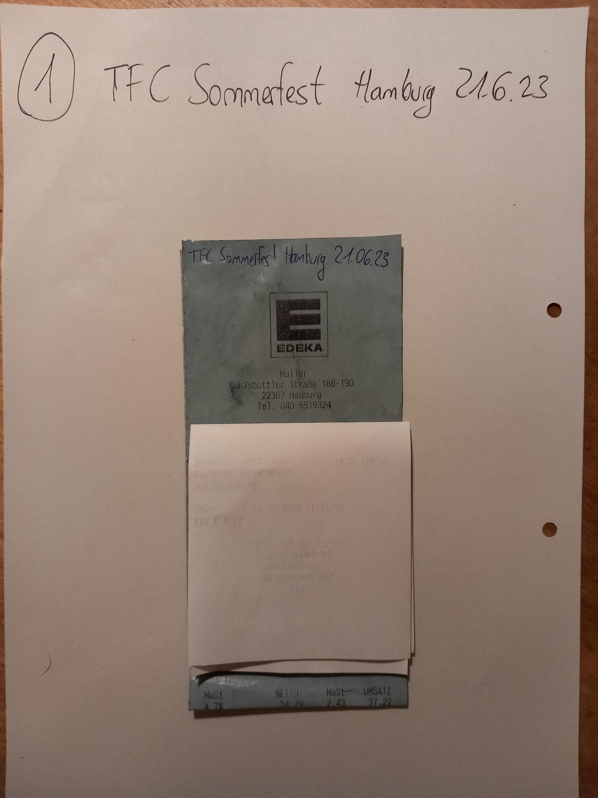

Teach First Community e. V. |  |  | Postadresse für Originalbelege inkl. Formular
c/o Dennis Kumfert |  |  | Dennis Kumfert (TFC)
Birkenwaldstr. 30 |  |  | Birkenwaldstr. 30
70191 Stuttgart |  |  | 70191 Stuttgart

Auslagenabrechung - Kostenerstattung

Anlass: |  | Veranstaltungskosten für ... |  | MeetUp in Hamburg am 01.03.2023

Vorname Name |  | Maxi Muster |  | Bank | Beste Bank

Straße Nummer |  | Schöne Allee 1 |  | IBAN | 4401245689

PLZ Ort |  | 12345 Schöner Ort |  | BIC | DEXX XX XX YYY

Telefonnummer |  | +49 151 456789

Email |  | MaxiMuster@mail.com

Hiermit versichere ich, dass ich die abgerechneten Ausgaben nur im Zusammenhang mit dem oben genannten Projekt verwendet habe.

Schöner Ort, 05.05.2023 |  |  |  | M. Muster
Ort, Datum |  |  |  | Unterschrift

1. Originalbelege bitte chronologisch nach dem Rechnungs-/Kaufdatum sortieren
2. Originalbelege bitte auf ein separates weißes Blatt kleben, nummieren und diesem Formular beifügen

Belegnr. | Datum | Art der Ausgabe | Beschreibung des Belegs | Anreise ab | Reiseziel | Distanz | Betrag
(fortlfd.) |  | (Bahn, PKW, Catering , Hotel usw.) |  | (Ortsname) | (Ortsname) | (nur für PWK, Hin- und Rückfahrt, in km) | (nur für PWK in EUR [x km*0,3 €])
1 | 28.04.23 | Catering | Getränke für 10 Personen | - | - | - | € 12.00
2 | 01.05.23 | Catering | Snacks für 10 Personen | - | - | - | € 21.00
3 | 01.05.23 | Bahn | Bahnticket Maxi Muster für Hin- und Rückfahrt: Schöner Ort - Hamburg | Schöne Allee 1, 12345 Schöner Ort | Seewartenstr. 10, 20459 Hamburg | - | € 35.35
 |  |  |  |  | Summe Ausgaben |  | € 68.35
 |  |  |  |  | Summe Eigenbeteiligung
 |  |  |  |  | zu erstattende Summe |  | € 68.35

